상품제안서
까메오 블랙 무지에코백 | 상품코드: S25418

 |  |  |  |  |  |  | 02-713-8555 | www.synergygift.co.kr
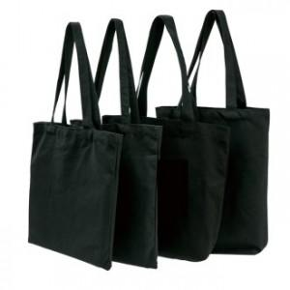

【상세/제작정보】

【인쇄/포장옵션】 | 실크 / OPP(비닐)

【공급단가】 | 수량 | 300~ | 500~ | 1,000~ | 3,000~ | 5,000~
*VAT별도 | 30x35 | 1,300원 | 1,230원 | 1,190원 | 1,130원 | 1,090원
 | 35x40 | 1,470원 | 1,380원 | 1,340원 | 1,270원 | 1,230원
 | 36x36x10 | 1,680원 | 1,580원 | 1,530원 | 1,460원 | 1,410원
 | 36x40x10 | 1,740원 | 1,630원 | 1,580원 | 1,500원 | 1,450원

【상품 URL】 | https://www.synergygift.co.kr:443/src/goods_detail.php?gdno=25418

